フォロー機能概要
1. 社員同士のフォロー機能・フォローした社員の日報を一覧表示する機能

DB

table | column | 主キー |  | 必須 | 説明 | TODO
follows | id | ○ | 自動採番 | ○ | 紐付けを一意に識別するid | 対応概要 | ファイル | 対応内容 | 不明点
 | employee_id |  |  | ○ | 従業員のid（外部キー） | 新規追加 | Follow.java | followsテーブルのモデル追加 JPQLを追加（フォロワーの日報件数取得、フォロワー件数取得）
 | followed_employee_id |  |  | ○ | 従業員がフォローしている従業員のid | 修正 | JpaConst.java | テーブル、カラム追加、namedQueryのnameとquery追加
 | created_at |  |  | ○ |  | 修正 | ForwardConst.java | メニューに追加するタイムライン、フォロワー管理の遷移先を追加
 | updated_at |  |  | ○ |  | 修正 | persistence.xml | Follow.javaを管理対象に追加
 | delete_flag |  |  | ○ | データ量が多くなってしまうため廃止 | 修正 | MessageConst.java | フォロー完了後、フォロー済みのメッセージを追加 アンフォロー完了後、アンフォロー済みのメッセージを追加 | 既存のDB登録、更新メッセージを使うので削除
 |  |  |  |  |  | 修正 | AttributeConst.java | フォロワー画面に表示する項目を追加
 |  |  |  |  |  | 新規追加 | FollowView.java | フォロー情報について、画面の出力値を扱うViewモデル | 画面入力項目がないので不要

画面:日報詳細


作成者をフォローする
・日報作成者が自分以外でその作成者をフォロー済みの場合
アンフォローボタンを表示
ボタンクリック後、アンフォロー処理を行い、タイムライン画面へ遷移
・日報作成者が自分以外でその作成者を未フォローの場合
フォローボタンを表示
ボタンクリック後、フォロー処理を行い、タイムライン画面へ遷移
 |  |  |  |  |  | TODO
 |  |  |  |  |  | 対応概要 | ファイル | 対応内容 | 不明点
 |  |  |  |  |  | 修正 | src/main/webapp/WEB-INF/views/employees/show.jsp | 対象ユーザが自分以外でフォローしている場合、アンフォローリンクを表示 対象ユーザが自分以外でフォローしていない場合、フォローリンク表示。 フォローリンク：遷移先をfollowAction.javaのcreate()に設定する アンフォローリンク：遷移先をfollowAction.javaのdestroy()に設定する | ReportAction.javaでFollowServiceを使っていいのか不明 いろんな箇所での引数の役割、型変換がよくわかっていない
 |  |  |  |  |  | 新規追加 | FollowAction.java | ・対象ユーザをフォローしているかどうか判定するservice.isFollow()メソッドを呼び出し すでにフォローしていたらフラッシュメッセージにエラーメッセージをセットし、一覧画面へ遷移してエラーメッセージを表示 ・対象ユーザをフォローするcreate()メソッドを追加 ・対象ユーザをアンフォローするdestroy()メソッドを追加 ・フォロー・アンフォロー処理前にトークンをチェックする ・フォロー・アンフォロー処理後にtimeline.jspへフォワード
 |  |  |  |  |  | 新規追加 | FollowService.java | ・ログインユーザが対象の従業員をフォローしているかチェックするisFollow()メソッドを実装 ・フォローするcreate()メソッドを実装 ・アンフォローするdestroy()メソッドを実装 ・処理前にトークンをチェックする
 |  |  |  |  |  | 修正 | ReportAction.java | ・対象ユーザをフォローしているかチェックするFollowService.isFollow()メソッドを呼び出し、 リクエストスコープにセットする

画面:タイムライン
タイムライン
メニューにタイムラインを追加
クリック後、タイムラインページに遷移
タイトル表示
・フォローしているユーザの日報を一覧表示
（日付降順）
・詳細リンククリック後,詳細ページへ遷移
タイムライン
（全２件）
１
ページング

 |  |  |  |  |  | TODO
 |  |  |  |  |  | 対応概要 | ファイル | 対応内容
 |  |  |  |  |  | 新規追加 | timeline.jsp | ・テーブル形式でフォローした従業員の日報を表示（日付降順） ・ページング表示
 |  |  |  |  |  | 修正 | ReportAction.java | ・タイムラインを表示するshowTimeline()メソッドを追加
 |  |  |  |  |  | 修正 | app.jsp | ヘッダーにタイムラインを追加

画面:フォロワー管理
未着手
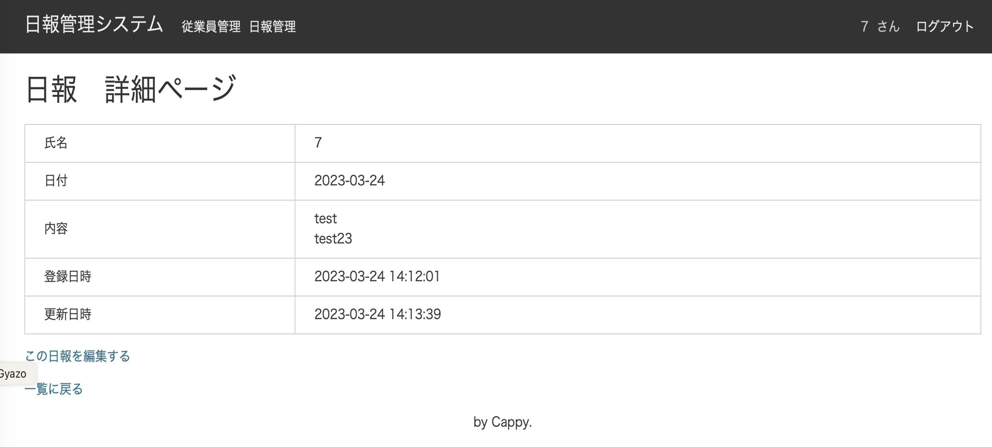
タイムライン
メニューにフォロワーを追加
フォロワークリック後、フォロワー一覧ページに遷移
タイトル表示
・フォロワーを一覧表示
（ユーザid昇順）
・フォローリンククリック後
フォロー処理後、フォロワー一覧ページを再表示
・アンフォローリンククリック後
アンフォロー処理後、フォロワー一覧ページを再表示
フォロワー管理
あなたをフォローしている従業員を表示しています。
（全２件）
１
ページング
フォロワー管理

 |  |  |  |  |  | TODO
 |  |  |  |  |  | 対応概要 | ファイル | 対応内容
 |  |  |  |  |  | 新規追加 | showFollower.jsp | ・テーブル形式でフォロワーを表示（社員id昇順） ・アンフォローリンク表示（遷移先：followAction.unfollow()メソッド ） ・フォローリンク表示（遷移先：followAction.follow()メソッド） ・ページング表示
 |  |  |  |  |  | 新規追加 | FollowAction.java | ・フォロワーを表示するindex()メソッドを追加
 |  |  |  |  |  | 修正 | app.jsp | ヘッダーにフォロワー管理を追加

フォロー機能画面遷移図
日報詳細画面
タイムライン
フォローリンククリック
アンフォローリンククリック

全画面
タイムラインリンククリック
フォロワー管理画面
フォロワー管理リンククリック

